2.2
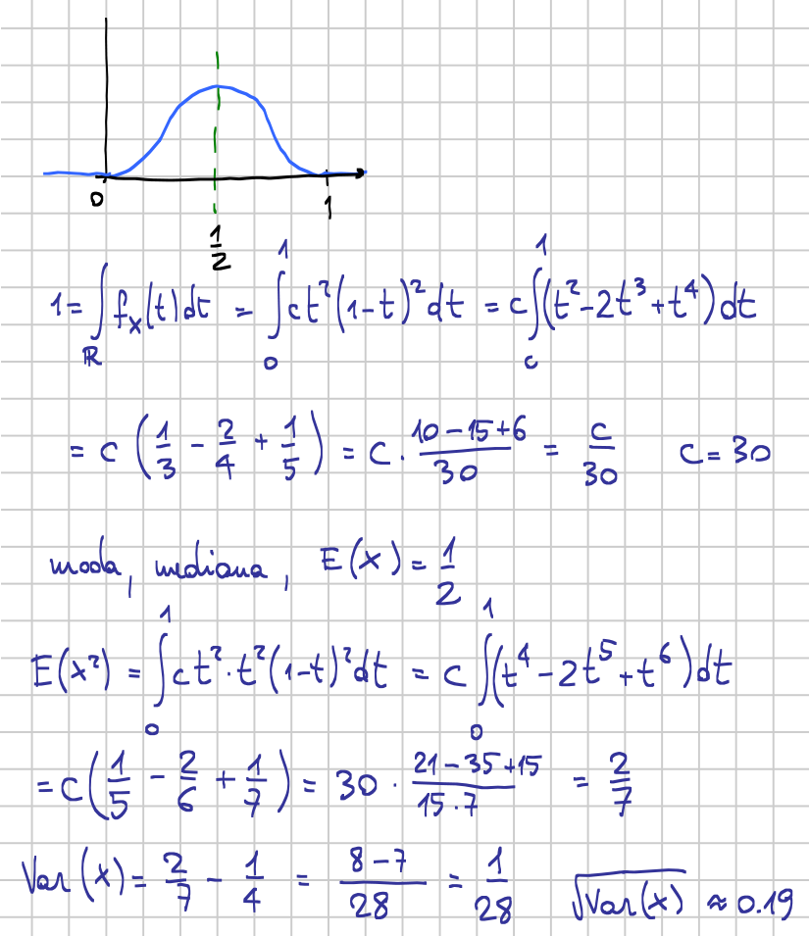
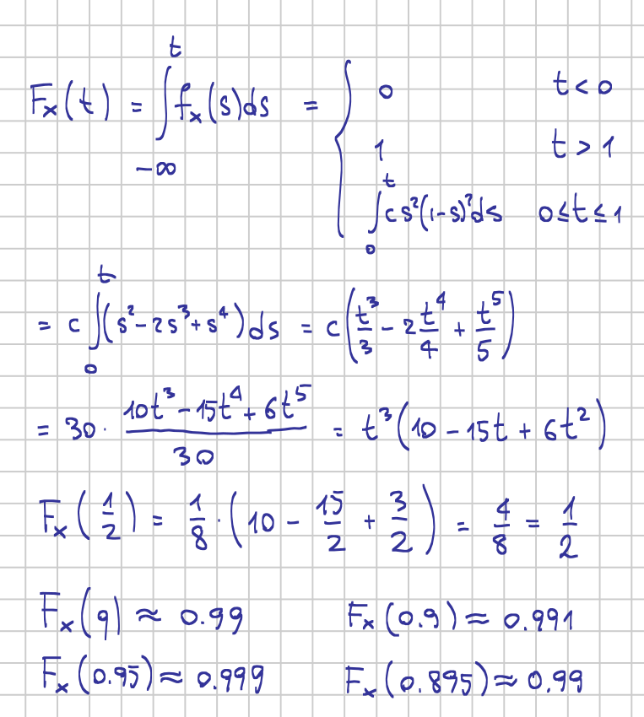

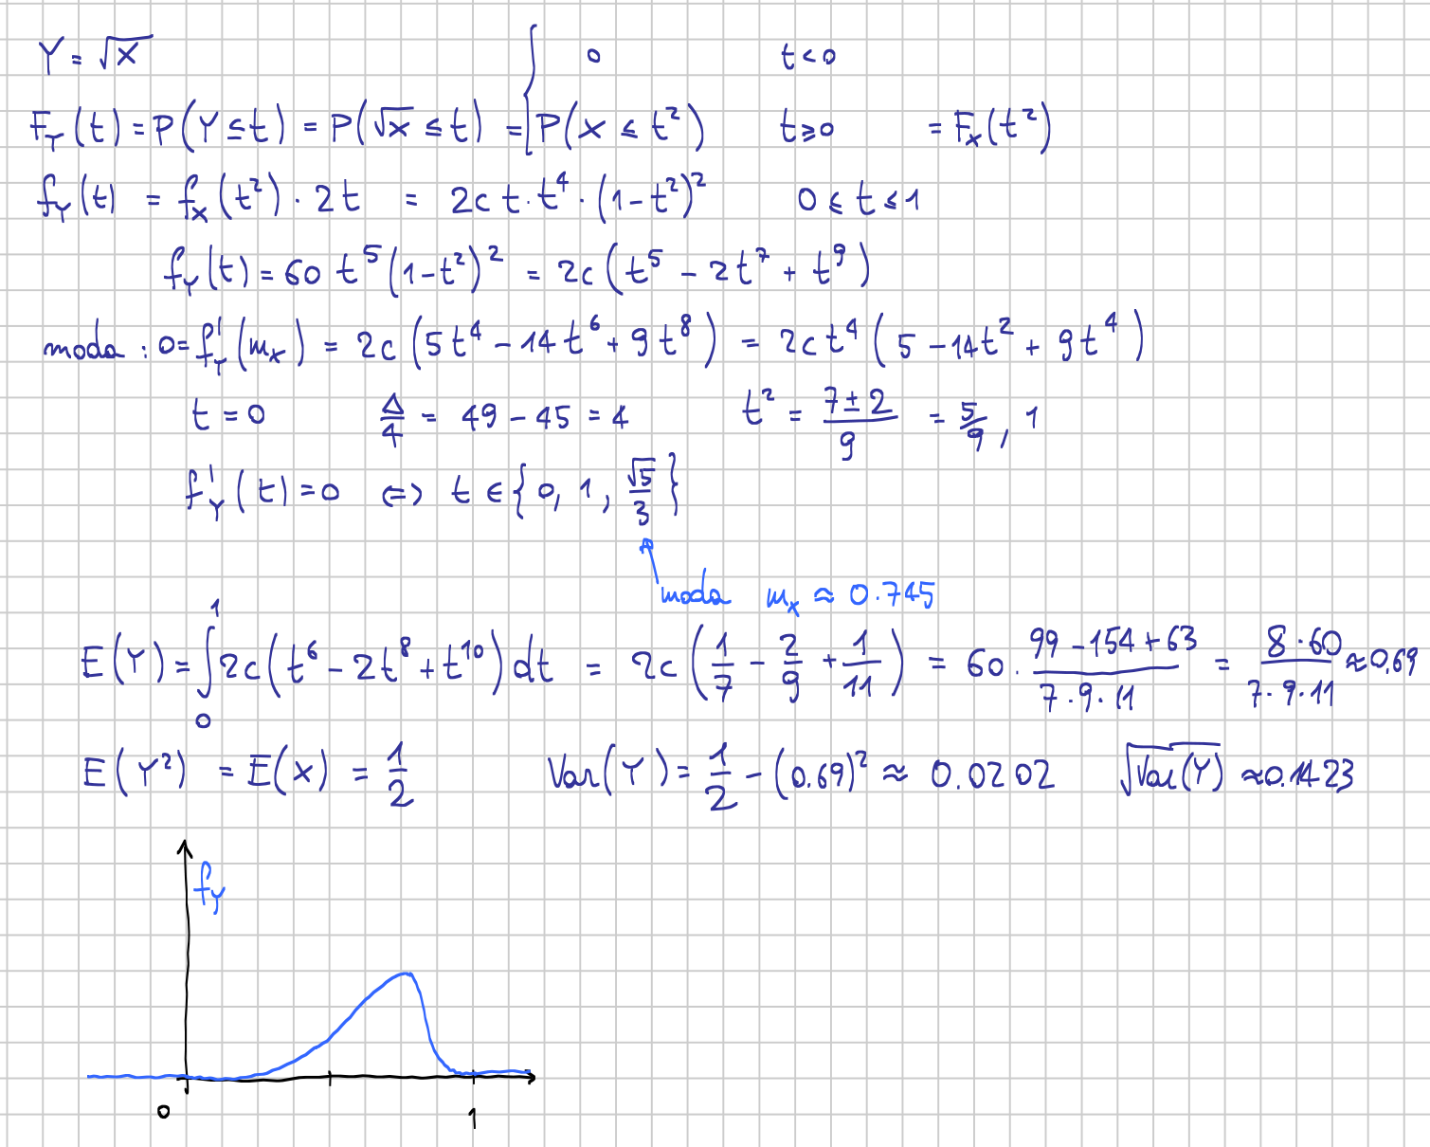

2.4
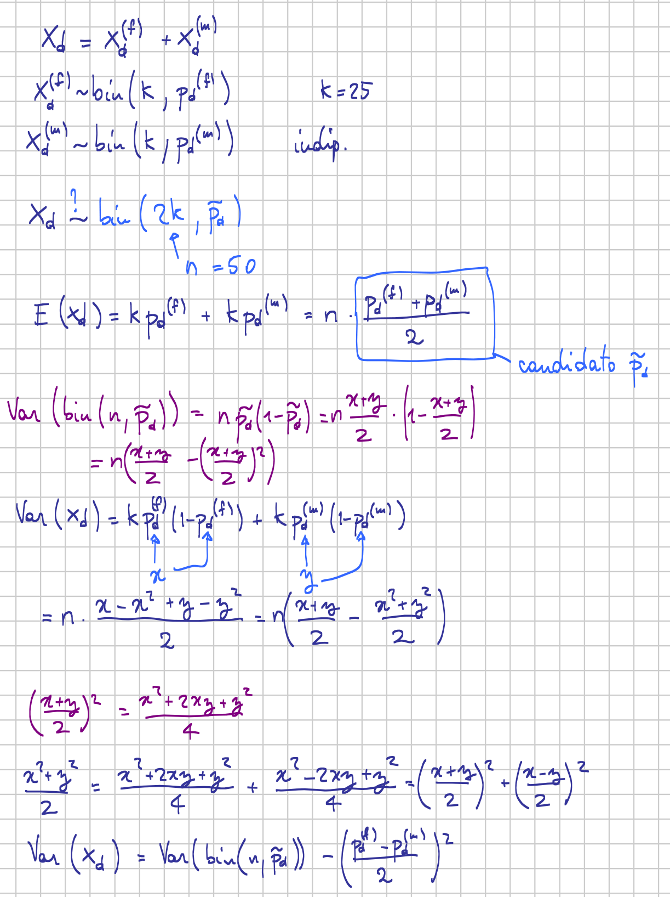
50 | n |  | H1: pd>pu |  | H0: pd≤pu
19 | Xd
9 | Xu |  | Mi riduco al campione di chi ha preferenze
22 | Xn
 |  |  | 28 | n*
50% | pd0 |  | 19 | Xd
 |  |  | 9 | Xu
H1: pd<pd0 |  | H0: pd≥pd0
 |  |  | H1: pd*>50% |  | H0: pd*≤50%
38% | pd hat
-1.6970562748 | stat |  | 67.9% | pd* hat
4.5% | α* p-value |  | 1.889822365 | stat
 |  |  | 2.9% | α* p-value
Al 5% di sign. vi è evidenza che pd<50%
 |  |  | Vi è forte evidenza statistica che pd>pu

